Накладная-№3
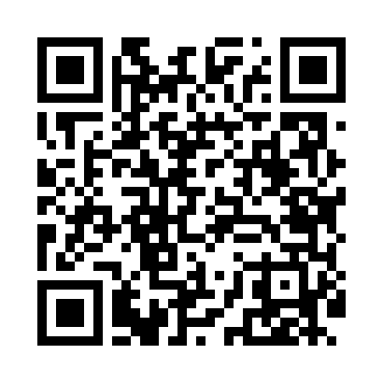
Номер товарно-транспортной накладной: |  |  | Торговый представитель: Karimov Amirjon
Поставщик: Toshkent falcon fly 2 |  |  | Телефон торгового представителя: +
Дата отгрузки: 25.12.2025 |  |  | Контрагент: """" Klient
Дата консигнации: |  |  | Адрес:
Доставщик: |  |  | Телефон:
Телефон доставщика:
Время заказа: 25.12.2025 11:52:19
№ | Штрих-код | Название товаров (работ,услуг) | Количество | Количество в кейсе | Цена | Сумма
 |  |  | 8 |  |  | 22.5
1 | None | Керамикали, электрон бакал HD013 котта каропк ада 36 дона мавжуд DB-74-155 | 1 | 1 шт. | 5.90 | 5.90
2 | 6954016530584 | Пластиковый салатница 7x7x3.5cm F179528 FA-53 -58 | 2 | 2 шт. | 0.40 | 0.80
3 | 6901234190045 | Бамбукли соусница 8x8x4.5 см DB-19-4 | 2 | 2 шт. | 1.20 | 2.40
4 | 2014143156614 | Электронные напольные весы 1 кг до 180 кг DB- 29-27 SITOK TARAZA OQ | 2 | 2 шт. | 5 | 10
5 | 6620230325076 | Сув учун электрон помпа DB-50-7 | 1 | 1 шт. | 3.40 | 3.40
Итого: 22.5$|->UZS: 281,250.00

